Sheet1
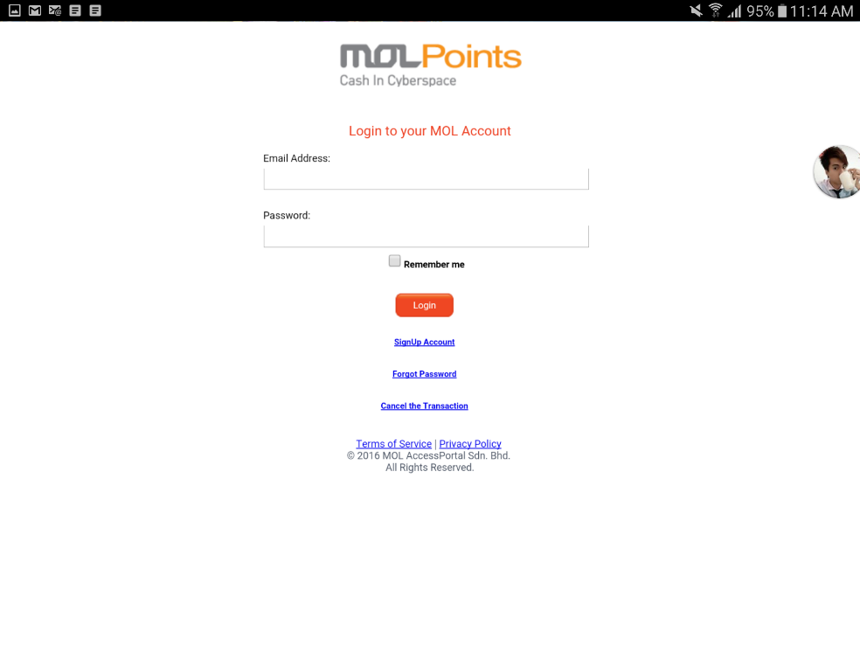
MOLPoints 充值流程

1. 在游戏里选择点击充值并且选择想要充值的档位
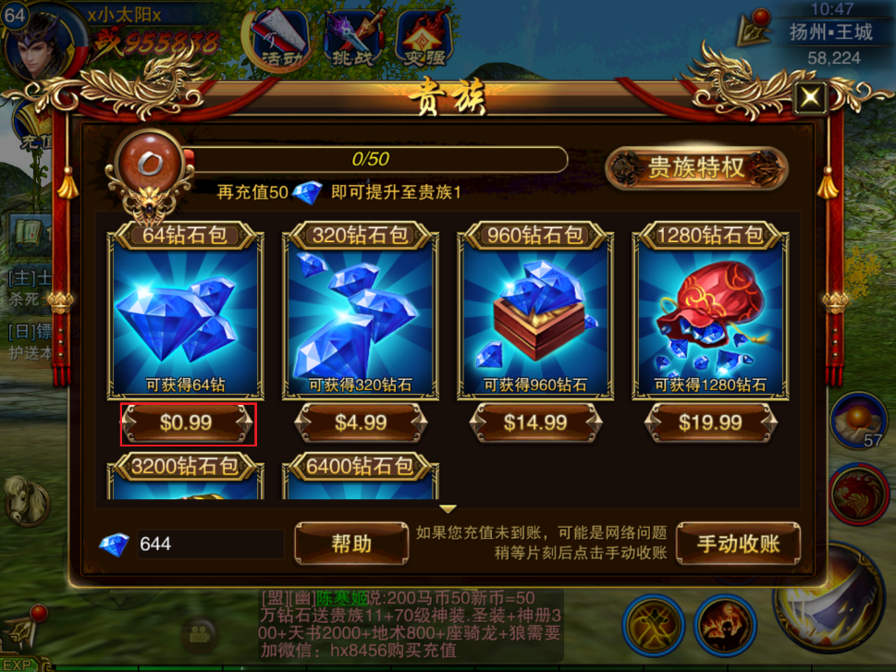

2. 选择第三方充值
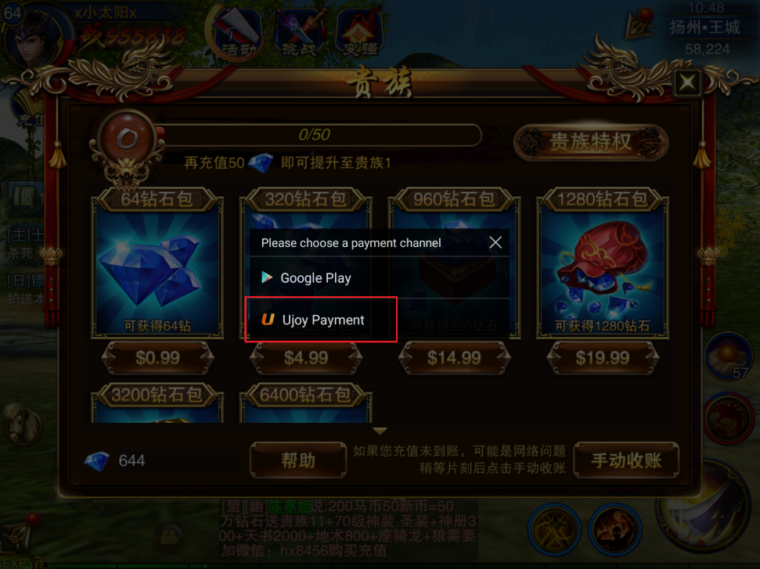

3. 选择MOL支付
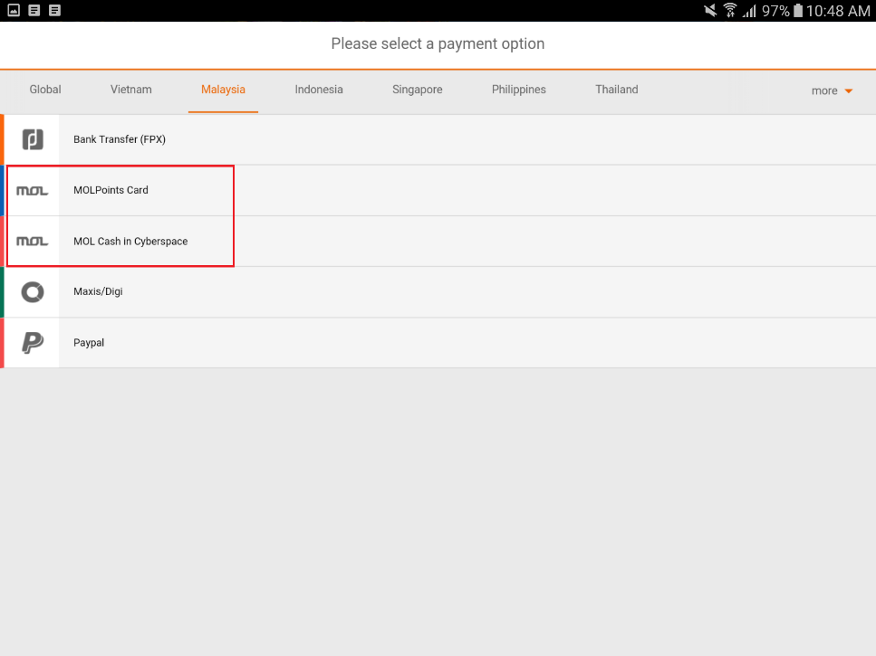

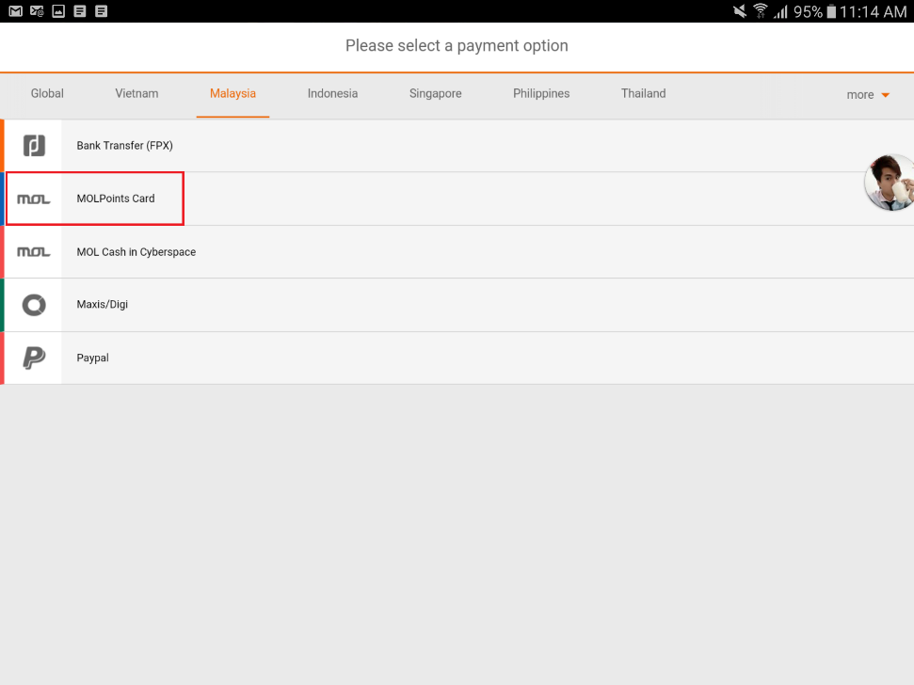
4.1 选择点卡充值

4.2. 确认可以得到的钻石后，点击确认
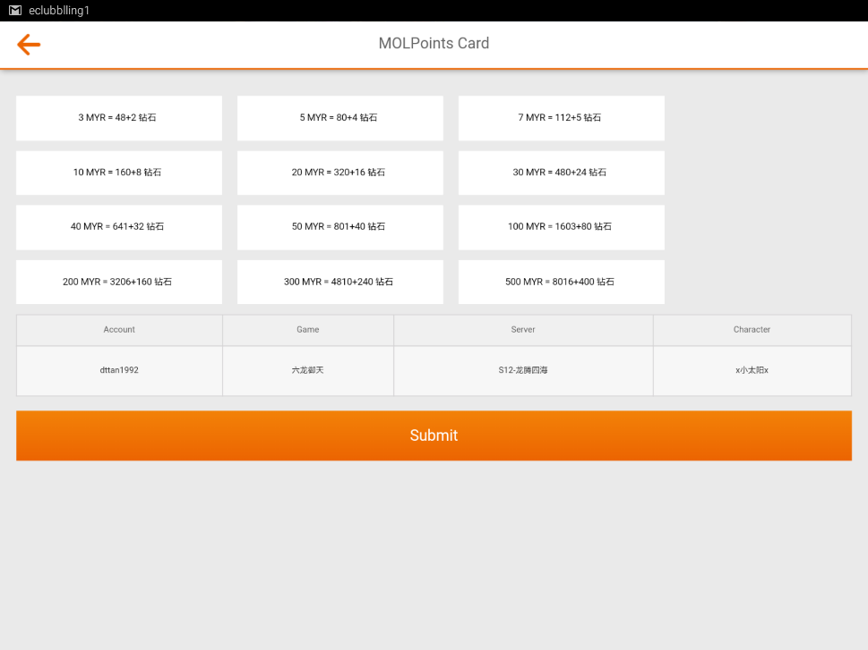

4.3. 输入点卡序列号以及卡号
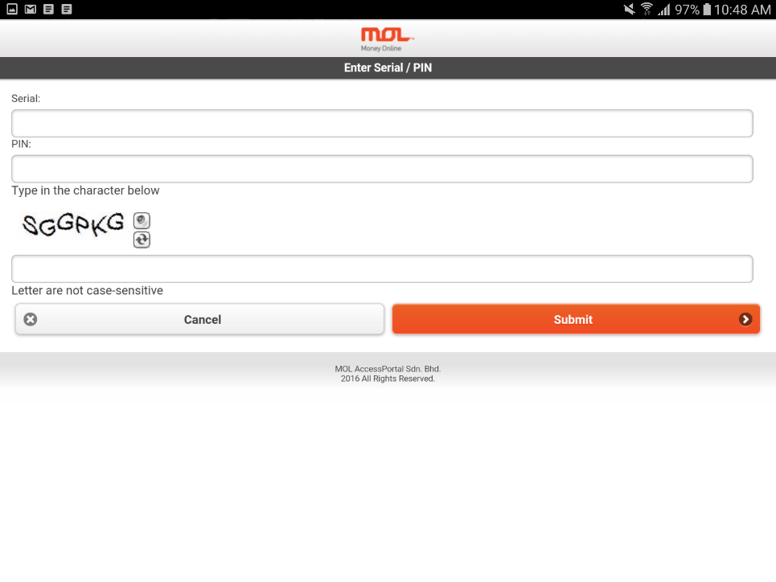

5.1 选择MOLPoints电子钱包充值
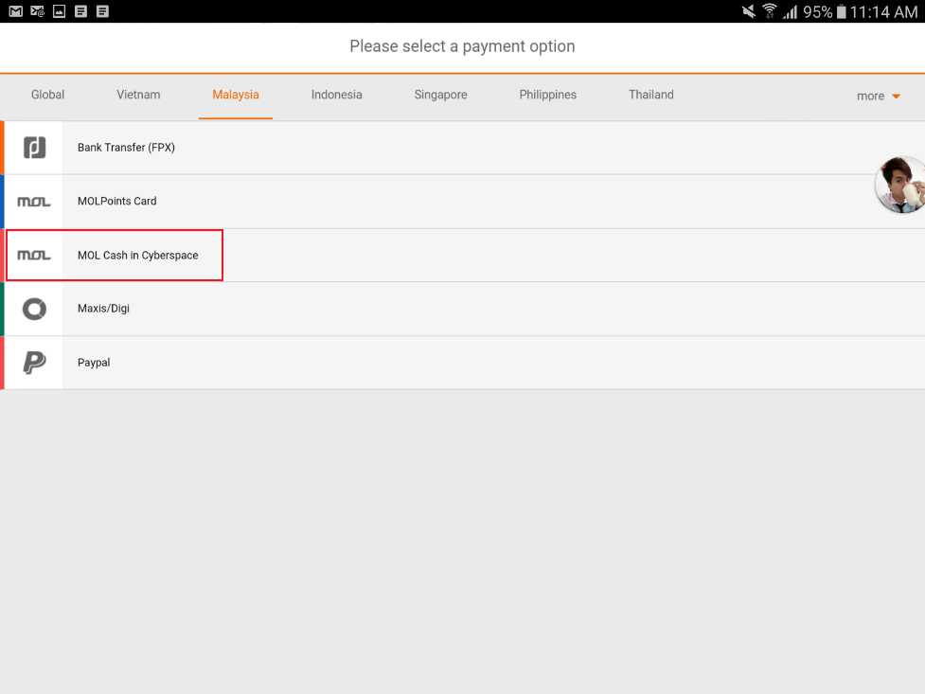

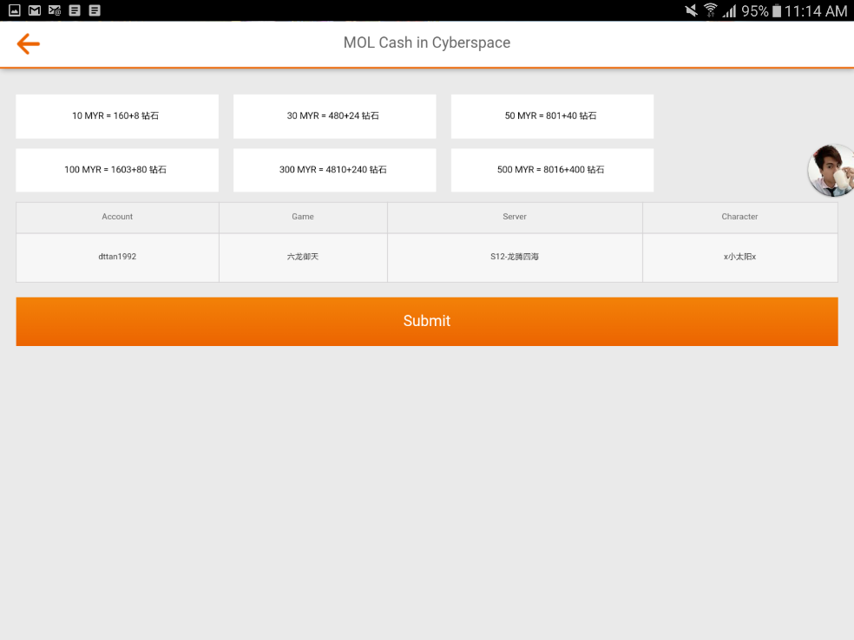
5.2 选择要充值的面额，然后点击确认

5.3 登入MOL账号支付

